SOMMAIRE
TYPOLOGIE DU SURENDETTEMENT DES MÉNAGES
2025

RÉGION BOURGOGNE-FRANCHE-COMTÉ

CARTES ET DONNÉES RÉGIONALES ET DÉPARTEMENTALES |  |  | [Titres cliquables ò pour accès aux onglets du classeur]
¾ | RAPPEL DES DONNÉES FRANCE | } | Données France

¾ | CARTOGRAPHIE RÉGIONALE ET DÉPARTEMENTALE | } | Indicateurs de surendettement

¾ | TABLEAUX RÉGIONAUX ET DÉPARTEMENTAUX | } | Caractéristiques des ménages surendettés
 |  | } | Ménages surendettés et effacements de dettes

DONNÉES RÉGIONALES ET DÉPARTEMENTALES DÉTAILLÉES
SUR LES CARACTÉRISTIQUES DE L’ENDETTEMENT
¾ | DETTES PAR TYPE | } | BOURGOGNE-FRANCHE-COMTÉ
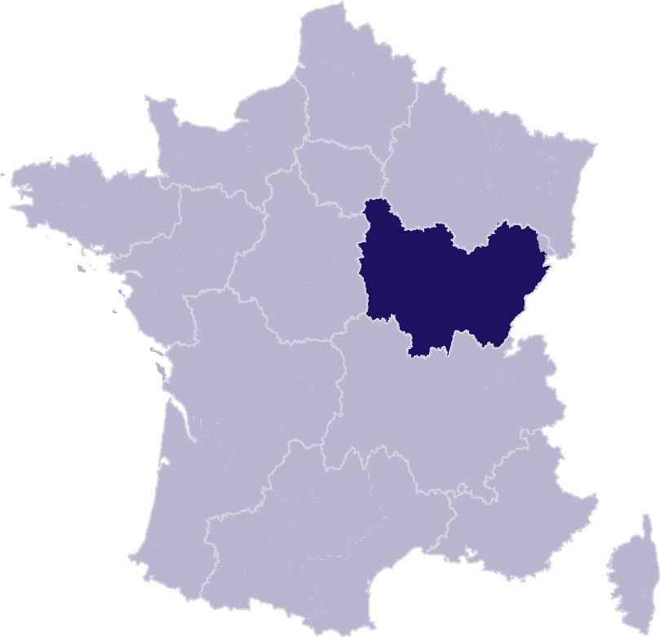
 |  | } | Côte-d'Or
 |  | } | Doubs
 |  | } | Haute-Saône
 |  | } | Jura
 |  | } | Nièvre
 |  | } | Saône-et-Loire
 |  | } | Territoire de Belfort
 |  | } | Yonne
¾ | COMPARAISON DE L’ENDETTEMENT
 | AU NIVEAU DÉPARTEMENTAL | } | Comparaison

RAPPEL-FRANCE
RAPPEL DES DONNÉES FRANCE
 | Ë Retour sommaire


148 013 dépôts de dossiers de surendettement
171 264 personnes surendettées a)
267 dépôts de dossiers pour 100 000 habitants b)
17 951 € d’endettement médian, hors immobilier, des ménages surendettés c)
62,4 % des ménages surendettés sont sous le seuil de pauvreté d)
26,1 % des surendettés se déclarent au chômage e)
23,6 % de l'encours total de dettes effacé f)

Note : Renvois communs avec l'onglet « Indicateurs-régions-dépts », auquel se reporter. | Haut de page ~

INDICATEURS-RÉGION-DÉPTS
 | RÉGION BOURGOGNE-FRANCHE-COMTÉ
 |  |  |  |  |  | Ë Retour sommaire
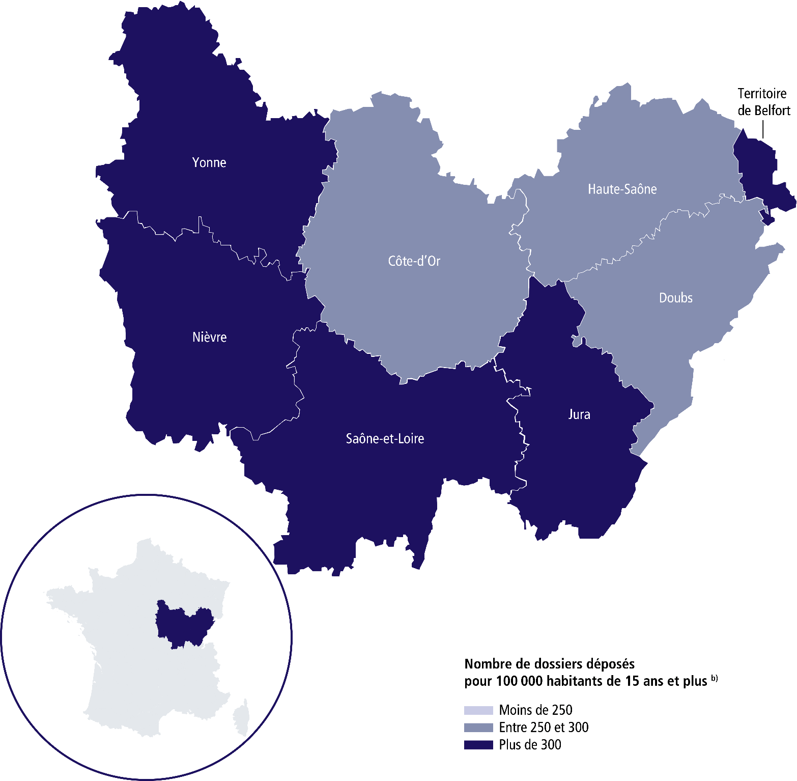

 | SURENDETTEMENT – DONNÉES 2025

 | 7 163 dépôts de dossiers de surendettement
 | 8 360 personnes surendettées a)
 | 304 dépôts de dossiers pour 100 000 habitants b)
 | 17 575 € d'endettement médian, hors immobilier, des ménages surendettés c)
 | 62,5 % des ménages surendettés sont sous le seuil de pauvreté d)
 | 26,7 % des surendettés se déclarent au chômage e)
 | 21,4 % de l’encours total de dettes effacé f)

 |  | CÔTE-D'OR |  |  | YONNE

 | 1 221 dépôts de dossiers de surendettement |  |  | 1 069 dépôts de dossiers de surendettement
 | 1 428 personnes surendettées a) |  |  | 1 254 personnes surendettées a)
 | 267 dépôts de dossiers pour 100 000 habitants b) |  |  | 385 dépôts de dossiers pour 100 000 habitants b)
 | 17 352 € d'endettement médian, hors immobilier, des ménages surendettés c) |  |  | 15 532 € d'endettement médian, hors immobilier, des ménages surendettés c)
 | 61,8 % des ménages surendettés sont sous le seuil de pauvreté d) |  |  | 65,6 % des ménages surendettés sont sous le seuil de pauvreté d)
 | 28,4 % des surendettés se déclarent au chômage e) |  |  | 22,3 % des surendettés se déclarent au chômage e)
 | 21,4 % de l’encours total de dettes effacé f) |  |  | 18,4 % de l’encours total de dettes effacé f)

 |  | DOUBS |  |  | JURA

 | 1 204 dépôts de dossiers de surendettement |  |  | 658 dépôts de dossiers de surendettement
 | 1 400 personnes surendettées a) |  |  | 772 personnes surendettées a)
 | 263 dépôts de dossiers pour 100 000 habitants b) |  |  | 304 dépôts de dossiers pour 100 000 habitants b)
 | 19 720 € d'endettement médian, hors immobilier, des ménages surendettés c) |  |  | 20 516 € d'endettement médian, hors immobilier, des ménages surendettés c)
 | 60,3 % des ménages surendettés sont sous le seuil de pauvreté d) |  |  | 61,1 % des ménages surendettés sont sous le seuil de pauvreté d)
 | 29,9 % des surendettés se déclarent au chômage e) |  |  | 24 % des surendettés se déclarent au chômage e)
 | 22,6 % de l’encours total de dettes effacé f) |  |  | 21,6 % de l’encours total de dettes effacé f)

 |  | HAUTE-SAÔNE |  |  | NIÈVRE

 | 577 dépôts de dossiers de surendettement |  |  | 631 dépôts de dossiers de surendettement
 | 682 personnes surendettées a) |  |  | 732 personnes surendettées a)
 | 295 dépôts de dossiers pour 100 000 habitants b) |  |  | 366 dépôts de dossiers pour 100 000 habitants b)
 | 20 118 € d'endettement médian, hors immobilier, des ménages surendettés c) |  |  | 15 915 € d'endettement médian, hors immobilier, des ménages surendettés c)
 | 63,6 % des ménages surendettés sont sous le seuil de pauvreté d) |  |  | 61,3 % des ménages surendettés sont sous le seuil de pauvreté d)
 | 27,5 % des surendettés se déclarent au chômage e) |  |  | 22,3 % des surendettés se déclarent au chômage e)
 | 22,5 % de l’encours total de dettes effacé f) |  |  | 18,3 % de l’encours total de dettes effacé f)
 |  |  |  |  |  | Haut de page ~
 | Région Bourgogne-Franche-Comté (suite)

 |  | TERRITOIRE DE BELFORT |  |  | SAÔNE-ET-LOIRE

 | 410 dépôts de dossiers de surendettement |  |  | 1 393 dépôts de dossiers de surendettement
 | 476 personnes surendettées a) |  |  | 1 616 personnes surendettées a)
 | 356 dépôts de dossiers pour 100 000 habitants b) |  |  | 301 dépôts de dossiers pour 100 000 habitants b)
 | 16 287 € d'endettement médian, hors immobilier, des ménages surendettés c) |  |  | 15 092 € d'endettement médian, hors immobilier, des ménages surendettés c)
 | 68,8 % des ménages surendettés sont sous le seuil de pauvreté d) |  |  | 61,4 % des ménages surendettés sont sous le seuil de pauvreté d)
 | 32,6 % des surendettés se déclarent au chômage e) |  |  | 26,7 % des surendettés se déclarent au chômage e)
 | 24,6 % de l’encours total de dettes effacé f) |  |  | 22,6 % de l’encours total de dettes effacé f)

Renvois

a) | Personnes surendettées : nombre de personnes surendettées |  | e) | Taux de chômage des surendettés : pourcentage de personnes
 | (débiteurs et codébiteurs) dont le dossier a été déposé en 2025 |  |  | surendettées (débiteurs, codébiteurs, conjoints et personnes à charge)
 |  |  |  | dont le dossier a été traité en 2025 et qui se déclarent au chômage
b) | Dépôts de dossiers de surendettement pour 100 000 habitants : |  |  | (tel que mesuré par l’Insee selon la définition du Bureau international
 | ratio rapportant le nombre de dossiers déposés en 2025 |  |  | du travail [BIT] ; données provisoires au deuxième trimestre 2025).
 | à la population résidente du territoire âgée de 15 ans et plus
 | au 1er janvier 2025. |  | f) | Part de l'encours total de dettes effacée dans les dossiers clos,
 |  |  |  | hors dossiers clos avant examen de recevabilité ainsi qu'après décision
c) | L’endettement médian, hors immobilier, |  |  | ou jugement d'irrecevabilité, et qui ont bénéficié de mesures imposées
 | des ménages surendettés comprend les dettes de logement. |  |  | à la suite d'un rétablissement personnel ou de mesures avec effacement
 |  |  |  | partiel des dettes.
d) | Taux de pauvreté des ménages surendettés : proportion de
 | personnes surendettées (débiteurs, codébiteurs, conjoints et personnes
 | à charge) vivant dans un ménage dont le dossier a été traité en 2025
 | et dont le niveau de vie est inférieur au seuil de pauvreté
 | de l’année 2023 calculé par l’Insee. |  |  | Sources : Banque de France et Insee. |  | Haut de page ~

